입출력과 사칙연산
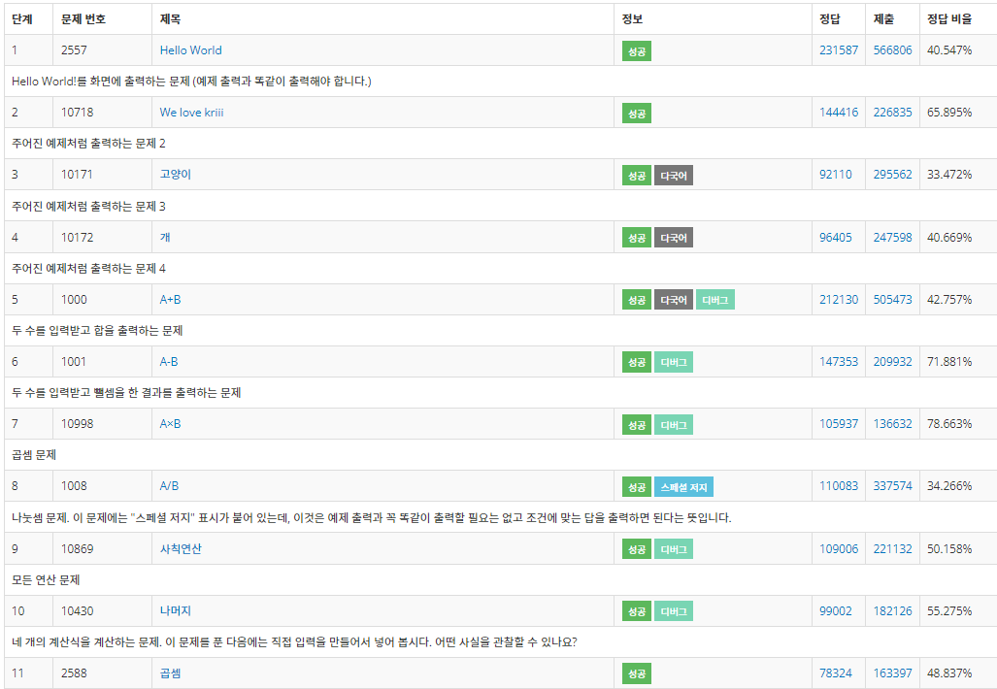
● | 문자열의 자리 수 빼 오기
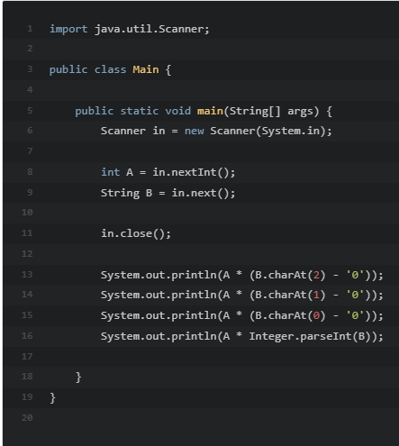
 |  | 입력한 숫자 B 에서 3번째 자리수를 빼오는 법 (인덱스 0부터시작)

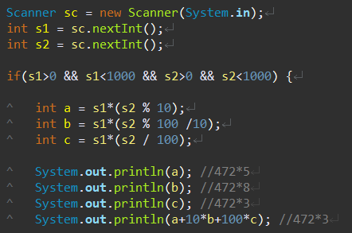

 |  | 이러한 식으로 s2의 각 자리 수 a, b, c 를 수학적 방식으로 빼오는 방식도 가능

 |  | ()에 주의!
 |  | () 안쳤을 경우 s1*s2를 먼저 계산해 버린다.

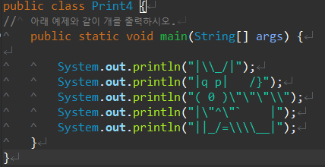
● | 강아지 그리기
 |  |  | =
 |  |  | =

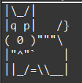

● | 클리어

조건문IF
● | 알람 45분 일찍 맞추기
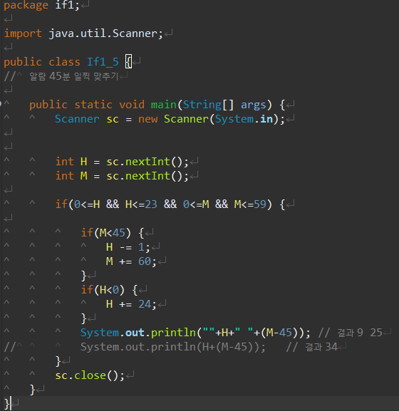

 | 결과 값이 달라짐에 주의 한다.
 | 문자열 + 문자열은 출력을 이어붙이는 의미이나
 | 숫자 + 숫자 는 계산을 해서 답을 내기 때문에 주의가 필요

● | 클리어
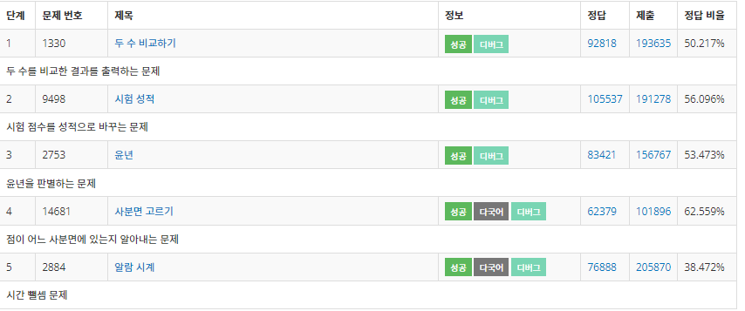

●

반복문For
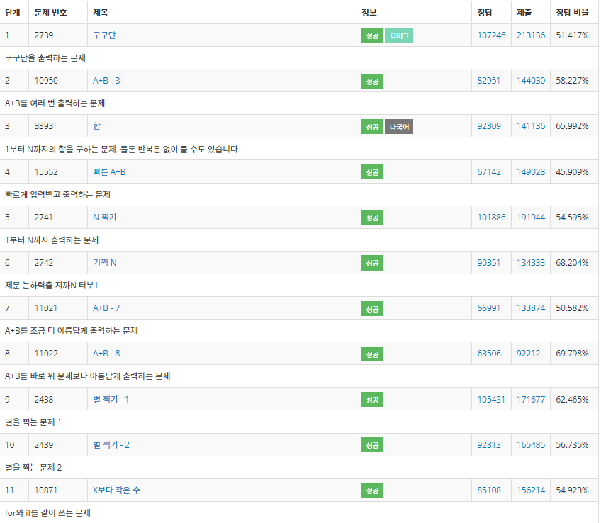
● | 클리어

효율적출력
●
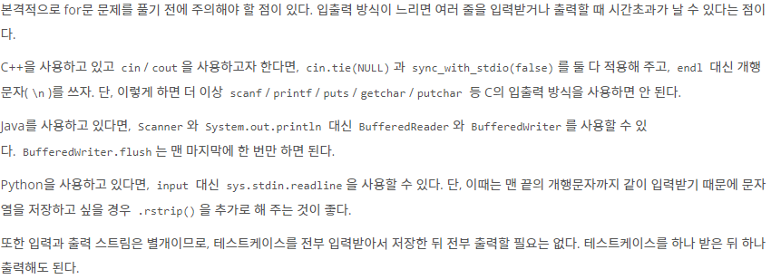

●
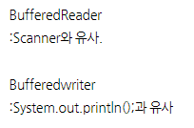

●
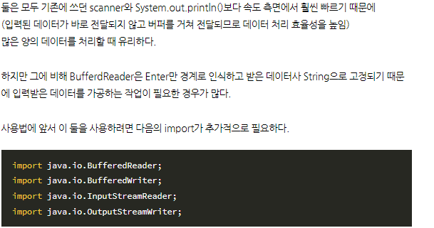

●

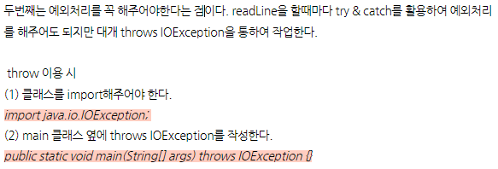

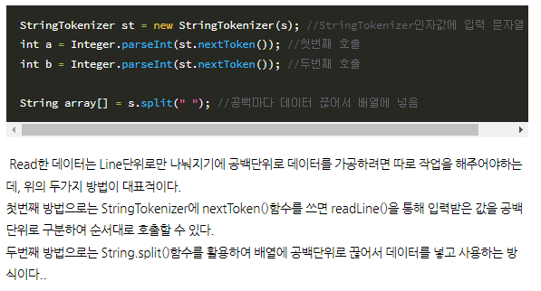

●
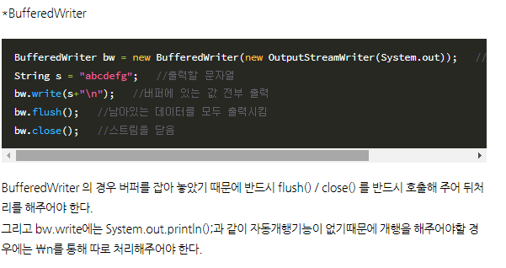

●
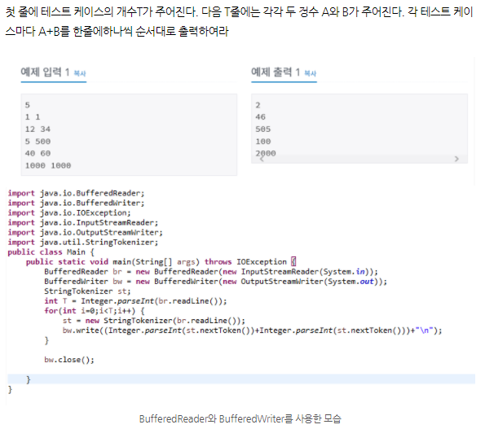

●
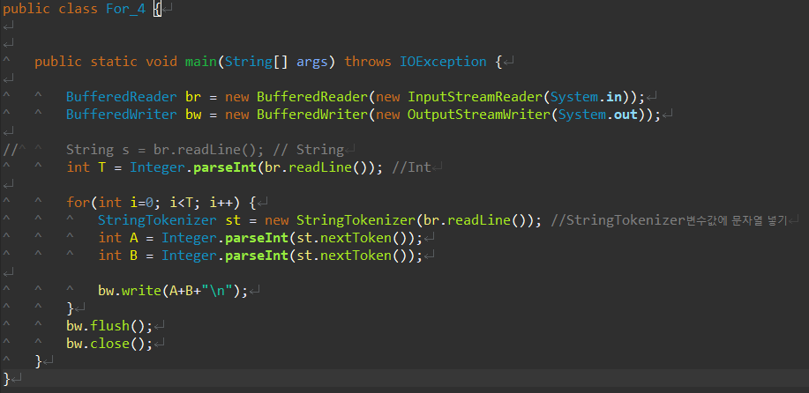

 |  | br.readLint()을 넣어줌으로써 st안에 nextToken함수에도
 |  | br.readLine()이 변수로 들어가 있을거임
 |  | 그래서 인트 입력시에 st.nextToken()을 넣어주면 공백을 기준으로
 |  | 데이터 값을 인식 할 것임

 |  | 자동 개행 기능이 없으로 \n을 통해 개행

 | 최종 정리
 | BufferedReadLine이랑 BufferedWriter이랑 StringTokenizer은 항상 3개 같이 사용된다.
 | 최종적으로는 flush();와 close();처리를 해줘야 한다.
 | Token에 저장했다가 한번에 출력하는 것이다 보니 StringTokenizer은 반복문 안에서 인터페이스화 해준다.

버퍼리더주의점
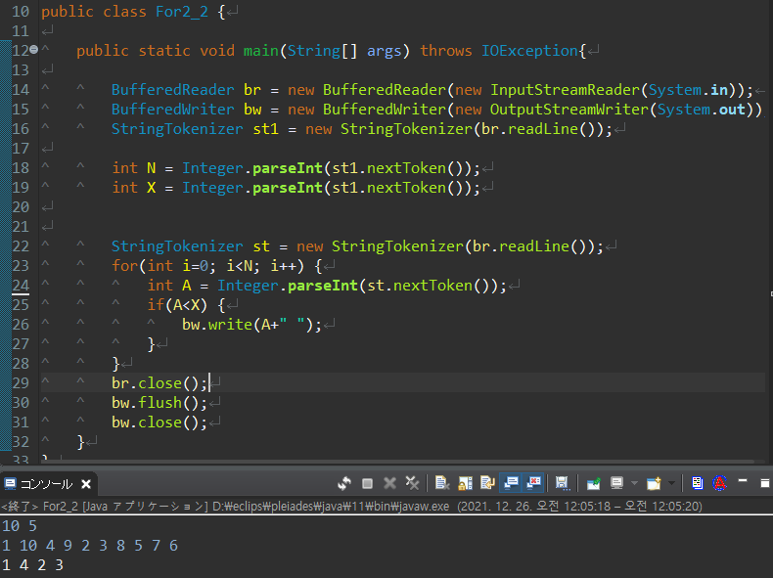
 |  |  |  |  |  |  | 입력하면

 |  |  | for문밖에 StringTokenizer를 둠으로써 처음 한번 입력한 1 10 4 9 2 3 8 5 7 6 이 각각 토큰10개가 생성됨
 |  |  | 반복문을 통해 토큰을 10번 반복해서 꺼내면서 if조건문과 비교해 출력하는것
 |  |  | st1로 한 이유는 이후에 수열 A로 여러 개의 숫자값도 공백기준으로 또 나누어서 값을 줘야 되는데
 |  |  | st하나로 통일 해선 중복사용이 안되기 때문에 st1과 st로 따로따로 객체화를 해서 사용했다.

 |  |  | st로 토큰을 하나더 객채화 해서 사용했다.

 |  |  | 이 위치가 중요!

 |  |  | 아래 와 비교 하면 처리 방식이 완전히 달라진다.
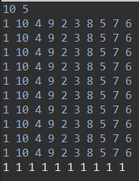

 |  |  | 반복문 안에

 |  |  | 이걸 넣어버리면 br.readLine()을 통해 값을 N만큼 반복해서 입력하라고 하게됨
 |  |  | 이 떄, | 이걸 입력시에 토큰이 10개 생성되는데
 |  |  | 출력문이

 |  |  | 이거 한 개이기에 1만 출력
 |  |  | 다시 입력요구해서 |  | 입력 | 토큰 10개 생성
 |  |  |  |  | 에 의해 첫번 째 토큰만 출력

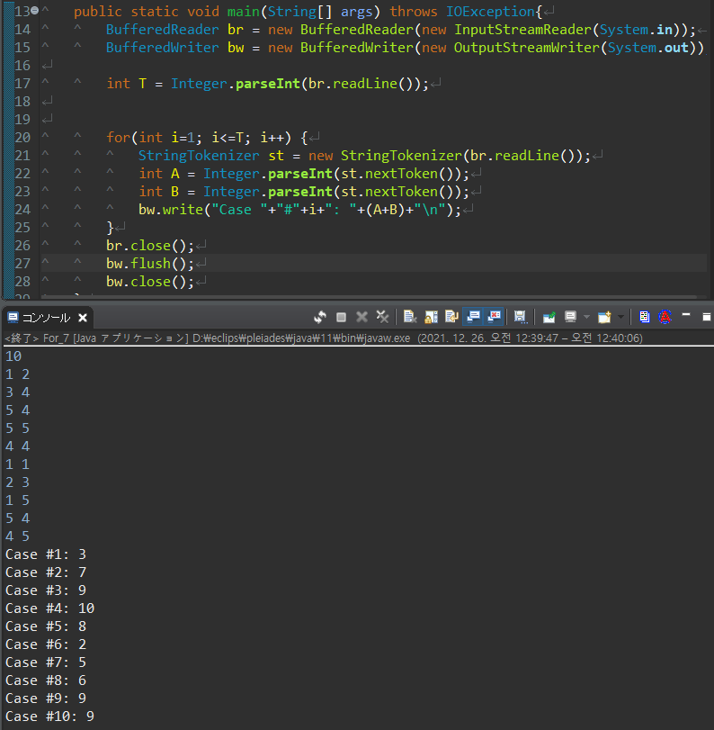

바로바로 출력안되고 계속 쌓이고 있다가

이 때 값을 한방에 쌓인거 다출력

 | 10 2 | 를 입력하면 StringTokenizer가 바로 10과 2를 분리해서 st.nextToken 2개를 만든다.
 | 첫번째 nextToken을 꺼내오고 |  | 10
 | 두번째 nextToken을 꺼내오기 때문에 |  | 2
 | 10+2=12 값 출력
 | 다시 돌아가서 st를 객체화(초기화)
 | 값을 다시 입력해달라하고
 | 이후는 반복

 | for문밖에 StringTokenizer를 둠으로써 처음 한번 입력한 1 10 4 9 2 3 8 5 7 6 이 각각 토큰10개가 생성됨
 | 반복문을 통해 토큰을 10번 반복해서 꺼내면서 if조건문과 비교해 출력하는것

반복문While
● | int는 null비교불가
 | int타입을 갖고 있는 값을 비교할 시 null과는 비교할 수 없다.
 | int는 null이란 개념이 없기 때문이다.
● | 잘못된 코드
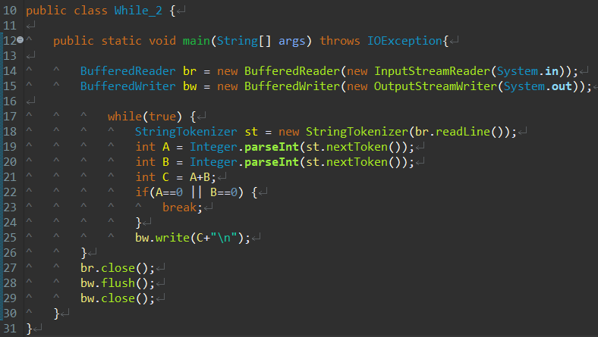

 | A+B의 값을 출력하되 입력된 값이 없으면 종료되도록 코드를 짜고 싶었다.
 | 반복문 처리해서 A와B값을 입력받고 입력받은 A B 둘중하나라도 null이 있다면 브레이크를 거는 코드를 짰다.
 | 그러나 int의 경우 null이란 개념이 없기에 비교자체가 되지 않는다.
● | 수정 코드
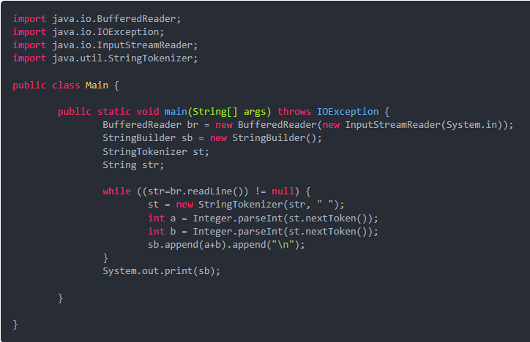

 | 문자열로 null비교를 한다.
 | 비교 후에 int로 변환시켜줘서 값을 출력한다.
● | 클리어

